申請書の入力方法
こちらは、交付申請書及び実績報告書（別紙２）の入力方法を説明しております。
（交付申請書及び実績報告書、どちらも同じ入力方法となります。）
「品名」・・・購入した種目名を記入してください
(例 空気清浄機 PCR検査装置 等）
「銘柄」・・・購入した商品のメーカー名を記入してください。
（例 全自動遺伝子解析装置▲▲）
「規格」・・・商品の製品番号（型番）を記入してください。
（例 ABC-123）

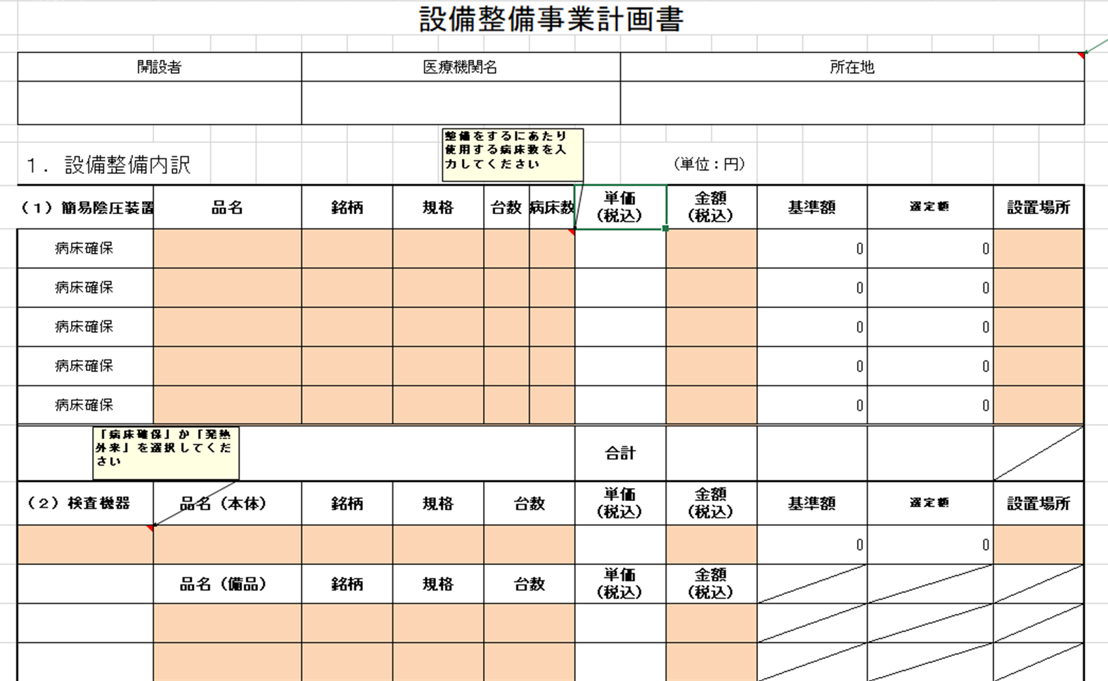

「台数」と「金額」を入力をすると
1台当たりの単価が表示されます。
※他の種目も同様

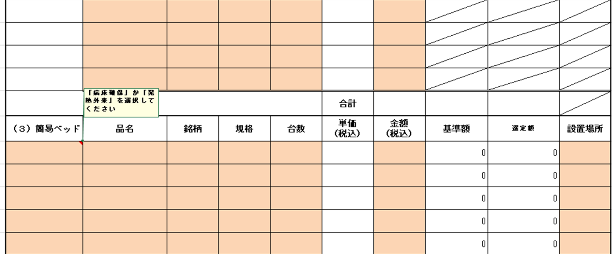
「病床確保」か「発熱外来」を
選択してください。

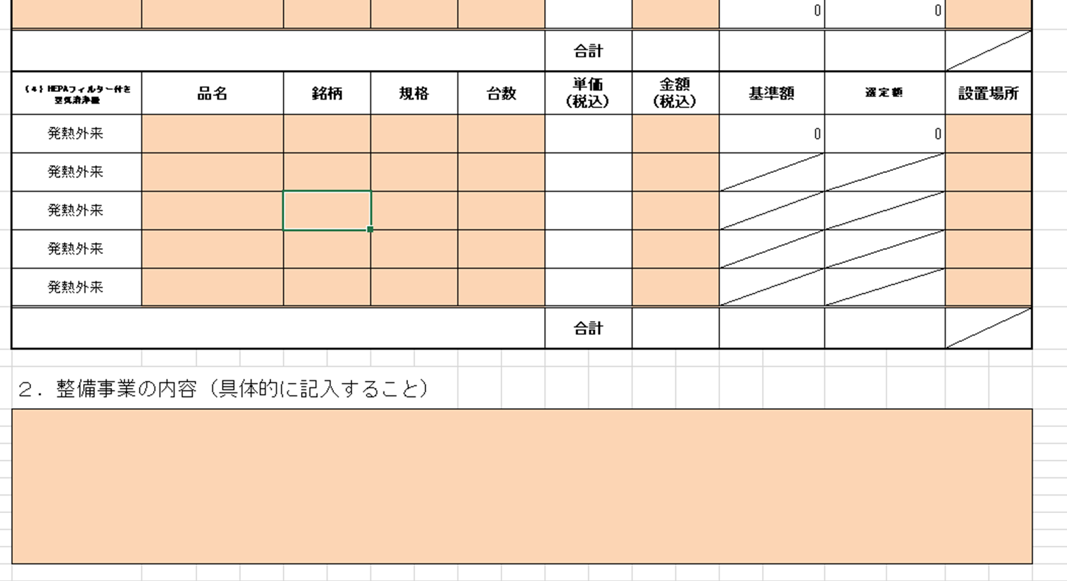

基本情報入力シート
記入要領（必ずお読みください）
「今回提出区分」・・・プルダウンから「交付申請」「変更交付申請」「実績報告」のうち、
該当するものを選択してください。
「郵便番号」・・・7桁で入力してください。（例：330-9301）
「所在地」・・・医療機関の所在地を入力してください。
「開設者」・・・法人名又は個人事業名を入力してください。
（例：医療法人埼玉会 又は 埼玉 太郎）
「代表者職・氏名」・・・代表者の職・氏名を入力してください。
（例：理事長 埼玉 花子）
「医療機関名」・・・医療機関名を入力してください。（例：彩の国埼玉病院）
「医療機関コード」・・・「111」から始まる10桁で入力してください。（例：1119999999）
「申請事務担当者・所属」・・・申請事務を担当する方の所属を記入してください。（例：総務課）
「申請事務担当者・氏名」・・・申請事務を担当する方の氏名を記入してください。（例：浦和 太郎）
「電話番号」・・・申請事務を担当する方に繋がる番号を入力してください。申請内容等に関することで連絡することがありますので、なるべく平日（休診日等を除く）8：30～17：15に繋がる番号としてください。
「メールアドレス」・・・申請書等を県とやり取りするメールアドレスを入力してください。
「補助金の交付方法」・・・交付申請時のみ、精算払いか概算払いを選択をしてください。
※「精算払」は、事業の費用が確定した後、確定額に基づき補助金を支払います。 「概算払」は、事業の費用が確定する前に概算額により補助金を支払い、費用が確定した後に精算を行います。
埼玉県協定締結医療機関設備整備事業費補助金
【設備】
今回提出区分
郵便番号
所在地
開設者
代表者 職・氏名
医療機関名
医療機関コード
申請事務担当者【所属】
申請事務担当者【担当者名】
電話番号
メールアドレス
※交付申請時のみ入力 補助金の交付方法

【申請】交付申請書
様式第２号（第７条関係）

オレンジセルのみ
必要に応じて入力
してください (医療機関内で文書番号を発行している場合は、入力をお願いします）
埼玉県協定締結医療機関設備整備事業費補助金交付申請書

 |  |  | 第 号
 |  |  | 令和 年 月 日

（宛先）
埼玉県知事 大野 元裕

 |  | （報告者）
 |  | 所在地

 |  | 開設者
 |  | 代表者職氏名
 |  | 医療機関名

標記について、下記のとおり埼玉県協定締結医療機関設備整備事業費補助金の交付を受けたい
ので、補助金等の交付手続等に関する規則第４条の規定により関係書類を添えて申請します。

記

１ 申請金額 | 金 |  | 円
２ 経費所要額調書 （別紙１）
３ 事業計画書 （別紙２）
４ 予算書
５ 添付書類
（１）見積書
（２）配置図
（３）カタログ
（４）その他参考となる資料

【変更申請】変更申請書
様式第３号（第９条関係）

埼玉県協定締結医療機関設備整備事業費補助金変更交付申請書

オレンジセルのみ
必要に応じて入力
してください
(医療機関内で文書番号を発行している場合は、入力をお願いします）
 |  |  |  | 第 号
 |  |  |  | 令和 年 月 日

（宛先）
埼玉県知事 大野 元裕

 |  |  | （報告者）
 |  |  | 所在地

 |  |  | 開設者
 |  |  | 代表者職氏名
 |  |  | 医療機関名

令和 年 月 日付感対第 |  | 号で補助金の交付決定の通知を受けた埼玉県協定締結
医療機関設備整備事業費補助金について、下記のとおり変更したいので、補助金等の交付
手続等に関する規則第４条の規定により関係書類を添えて申請します。

記

１ 申請金額 | 金 |  |  | 円
（既交付決定金額 | 金 |  |  | 円）
２ 経費所要額調書 （別紙１）
３ 事業計画書 （別紙２）
４ 予算書
５ 添付書類
（１）見積書
（２）配置図
（３）カタログ
（４その他参考となる資料

【申請】誓約書
内容確認の上、
オレンジセルに入力を行ってください。

誓約書

（宛先）
埼 玉 県 知 事

 |  | 所 在 地
 | 申請者 | 開 設 者
 |  | 代表者職氏名
 |  | 医療機関名

下記事項のいずれにも該当せず、将来においても当該事項のいずれにも該当しないこと
を誓約します。
なお、誓約した内容と事実が相違することが判明した場合には、補助金の交付を受けら
れないこと又は補助金の交付の決定の全部若しくは一部を取り消されること及び補助金を
返還することになっても異議はありません。
また、これにより生じた損害については、当方が一切の責任を負うものとします。

記
１ 役員等（申請者が個人である場合にはその者を、申請者が法人である場合にはその
役員又はその支店若しくは常時契約を締結する事務所の代表者をいう。以下同じ。）
が暴力団員による不当な行為の防止等に関する法律(平成3年法律第77号）第２条第６
号に規定する暴力団員（以下「暴力団員」という。）である。
２ 暴力団（暴力団員による不当な行為の防止等に関する法律第２条第２号に規定する
暴力団をいう。以下同じ。）又は暴力団員が経営に実質的に関与している。
３ 役員等が自己、自社若しくは第三者の不正な利益を図る目的又は第三者に損害を加
える目的をもって、暴力団又は暴力団員を利用するなどしている。
４ 役員等が、暴力団又は暴力団員に対して資金等を供給し、又は便宜を供与するなど
直接的あるいは積極的に暴力団の維持、運営に協力し、若しくは関与している。
５ 役員等が暴力団又は暴力団員と社会的に非難されるべき関係を有している。

【申請】事業計画書
（別紙２）
設備整備事業計画書

開設者 |  | 医療機関名 |  |  |  |  | 所在地

オレンジセルのみ入力してください
１．設備整備内訳 |  |  |  |  |  |  |  |  | （単位：円）
（１）簡易陰圧装置 | 品名 | 銘柄 | 規格 | 台数 | 病床数 | 単価 （税込） |  | 金額 （税込） |  | 基準額 | 選定額 | 設置場所
病床確保 |  |  |  |  |  |  |  |  |  | 0 | 0
病床確保 |  |  |  |  |  |  |  |  |  | 0 | 0
病床確保 |  |  |  |  |  |  |  |  |  | 0 | 0
「品名」・・・購入した種目名を記入してください
(例 空気清浄機 PCR検査装置 等）
「銘柄」・・・購入した商品のメーカー名を記入してください。
（例 全自動遺伝子解析装置▲▲）
「規格」・・・商品の製品番号（型番）を記入してください。
（例 ABC-123）
病床確保 |  |  |  |  |  |  |  |  |  | 0 | 0
病床確保 |  |  |  |  |  |  |  |  |  | 0 | 0
 |  |  |  |  |  | 合計
（２）検査機器 | 品名（本体） | 銘柄 | 規格 | 台数 |  | 単価 （税込） |  | 金額 （税込） |  | 基準額 | 選定額 | 設置場所
 |  |  |  |  |  |  |  |  |  | 0 | 0
 | 品名（備品） | 銘柄 | 規格 | 台数 |  | 単価 （税込） |  | 金額 （税込）

 |  |  |  |  |  | 合計
（３）簡易ベッド | 品名 | 銘柄 | 規格 | 台数 |  | 単価 （税込） |  | 金額 （税込） |  | 基準額 | 選定額 | 設置場所
 |  |  |  |  |  |  |  |  |  | 0 | 0
 |  |  |  |  |  |  |  |  |  | 0 | 0
 |  |  |  |  |  |  |  |  |  | 0 | 0
 |  |  |  |  |  |  |  |  |  | 0 | 0
 |  |  |  |  |  |  |  |  |  | 0 | 0
 |  |  |  |  |  | 合計
（４）HEPAフィルター付き 空気清浄機 | 品名 | 銘柄 | 規格 | 台数 |  | 単価 （税込） |  | 金額 （税込） |  | 基準額 | 選定額 | 設置場所
発熱外来 |  |  |  |  |  |  |  |  |  | 0 | 0
発熱外来
発熱外来
発熱外来
発熱外来
 |  |  |  |  |  | 合計

２. 整備事業の内容（具体的に記入すること）

基準額上限
簡易陰圧装置 | 4320000
PCR検査装置 | 9350000
簡易ベッド | 51400

【申請】所要調書
（別紙１）
協定締結医療機関施設整備事業費補助金 経費所要額調書
 |  |  |  | Ａ | Ｂ | Ｃ＝Ａ－Ｂ | Ｄ | Ｅ | Ｆ | G | H | I
区分 | 種目 | 医療機関名 | 開設者 | 総事業費 | 寄付金その他の収入額 | 差引事業費 | 対象経費の 支出予定額 | 基準額 | 選定額 | 内示額 | 交付申請額 | 国庫補助 所要額 | 補助率 | 品名

 |  |  |  | 円 | 円 | 円 | 円 | 円 | 円 | 円 | 円 | 円
新興感染症対応力強化（協定締結医療機関設備整備） | 簡易陰圧装置 |  |  |  |  |  |  |  |  |  |  |  | 10/10
新興感染症対応力強化（協定締結医療機関設備整備） | 検査機器 |  |  |  |  |  |  |  |  |  |  |  | 10/10
オレンジセルのみ入力してください。
その他のセルは、別のシートから自動転記または、自動計算で表示されます。
新興感染症対応力強化（協定締結医療機関設備整備） | 簡易ベッド |  |  |  |  |  |  |  |  |  |  |  | 10/10
新興感染症対応力強化（協定締結医療機関設備整備） | HEPAフィルター付き空気清浄機 |  |  |  |  |  |  |  |  |  |  |  | 10/10
 | 合計

 | Ⅰ．(F)は、別紙２で算出した選定額から転記。
 | Ⅱ．(H)は、(G)の範囲内で(C)と(F)とを比較して少ない方の額に補助率を乗じた額。ただし、算出された額に1,000円未満の端数が生じた場合にはこれを切捨てる。
 | Ⅲ．(I)は、(C)と(F)を比較して少ない方の額に補助率を乗じた額と、(I)を比較して少ない方の額に2分の1を乗じた額。ただし、算出された額に1,000円未満の端数が生じた場合にはこれを切捨てるものとする。

【申請】予算書
埼玉県協定締結医療機関設備整備事業費 予算書

 | １ 収入
 |  |  | 単位：円
 | 科目 | 予算額 | 摘要
 | 県補助金
 | 事業収入
 | その他収入
 | 合計 | 0
１収入と２支出の合計額が一致するようにしてください。
 | ２ 支出
オレンジセルのみ入力してください
 | 科目 | 予算額 | 摘要

 | 合計 | 0

【実績】実績報告書
様式第５号（第１２条関係）

オレンジセルのみ
必要に応じて入力
してください
(医療機関内で文書番号を発行している場合は、入力をお願いします）
埼玉県協定締結医療機関設備整備事業費補助金実績報告書

 |  |  |  | 第 号
 |  |  |  | 令和 年 月 日

（宛先）
埼玉県知事 大野 元裕

 |  |  | （報告者）
 |  |  | 所在地

 |  |  | 開設者
 |  |  | 代表者職氏名
 |  |  | 医療機関名

令和 年月 日付感対第 |  | 号で補助金の交付決定の通知を受けた埼玉県協定締結
医療機関設備整備事業費補助金事業が完了したので、補助金等の交付手続等に関する規則
第１３条の規定により、関係書類を添えて、下記のとおり報告します。

記

１ 補助金精算額 | 金 |  |  | 円
２ 経費所要額精算書 （別紙１）
３ 事業実績報告書 （別紙２）
４ 決算書
５ 添付書類
（１）領収書、請求書、納品書、契約書の写し
（２）入札結果報告書、入札書、又は複数の見積書の写し
（３）設置後の写真
（４）その他参考となる資料

【実績】事業実績
（別紙２）
設備整備事業実績報告書

開設者 |  | 医療機関名 |  |  |  |  | 所在地

オレンジセルのみ
入力してください
１．設備整備内訳 |  |  |  |  |  |  |  |  | （単位：円）
（１）簡易陰圧装置 | 品名 | 銘柄 | 規格 | 台数 | 病床数 | 単価 （税込） |  | 金額 （税込） |  | 基準額 | 選定額 | 設置場所
病床確保 |  |  |  |  |  |  |  |  |  | 0 | 0
病床確保 |  |  |  |  |  |  |  |  |  | 0 | 0
病床確保 |  |  |  |  |  |  |  |  |  | 0 | 0
病床確保 |  |  |  |  |  |  |  |  |  | 0 | 0
「品名」・・・購入した種目名を記入してください
(例 空気清浄機 PCR検査装置 等）
「銘柄」・・・購入した商品のメーカー名を記入してください。
（例 全自動遺伝子解析装置▲▲）
「規格」・・・商品の製品番号（型番）を記入してください。
（例 ABC-123）
病床確保 |  |  |  |  |  |  |  |  |  | 0 | 0
 |  |  |  |  |  | 合計
（２）検査機器 | 品名（本体） | 銘柄 | 規格 | 台数 |  | 単価 （税込） |  | 金額 （税込） |  | 基準額 | 選定額 | 設置場所
 |  |  |  |  |  |  |  |  |  | 0 | 0
 | 品名（備品） | 銘柄 | 規格 | 台数 |  | 単価 （税込） |  | 金額 （税込）

 |  |  |  |  |  | 合計
（３）簡易ベッド | 品名 | 銘柄 | 規格 | 台数 |  | 単価 （税込） |  | 金額 （税込） |  | 基準額 | 選定額 | 設置場所
 |  |  |  |  |  |  |  |  |  | 0 | 0
 |  |  |  |  |  |  |  |  |  | 0 | 0
 |  |  |  |  |  |  |  |  |  | 0 | 0
 |  |  |  |  |  |  |  |  |  | 0 | 0
 |  |  |  |  |  |  |  |  |  | 0 | 0
 |  |  |  |  |  | 合計
（４）HEPAフィルター付き 空気清浄機 | 品名 | 銘柄 | 規格 | 台数 |  | 単価 （税込） |  | 金額 （税込） |  | 基準額 | 選定額 | 設置場所
発熱外来 |  |  |  |  |  |  |  |  |  | 0 | 0
発熱外来
発熱外来
発熱外来
発熱外来
 |  |  |  |  |  | 合計

２. 整備事業の内容（具体的に記入すること）

基準額上限
簡易陰圧装置 | 4320000
PCR検査装置 | 9350000
簡易ベッド | 51400

【実績】所要調書
（別紙１）
協定締結医療機関施設整備事業費補助金 経費所要額精算書
 |  |  |  | Ａ | Ｂ | Ｃ＝Ａ－Ｂ | Ｄ | Ｅ | Ｆ | G | H | I | J
区分 | 種目 | 医療機関名 | 開設者 | 総事業費 | 寄付金その他の収入額 | 差引事業費 | 対象経費の 支出額 | 基準額 | 選定額 | 交付決定額 | 補助金確定額 | 既交付額 | 差引額 過不足額 （J）－（I） | 補助率 | 品名

 |  |  |  | 円 | 円 | 円 | 円 | 円 | 円 | 円 | 円 | 円 | 円
新興感染症対応力強化（協定締結医療機関設備整備） | 簡易陰圧装置 |  |  |  |  |  |  |  |  |  |  |  |  | 10/10
新興感染症対応力強化（協定締結医療機関設備整備） | 検査機器 |  |  |  |  |  |  |  |  |  |  |  |  | 10/10
オレンジセルのみ入力してください。
その他のセルは、別のシートから自動転記または、自動計算で表示されます。
新興感染症対応力強化（協定締結医療機関設備整備） | 簡易ベッド |  |  |  |  |  |  |  |  |  |  |  |  | 10/10
新興感染症対応力強化（協定締結医療機関設備整備） | HEPAフィルター付き空気清浄機 |  |  |  |  |  |  |  |  |  |  |  |  | 10/10
 | 合計

 | Ⅰ．(F)は、別紙２で算出した選定額から転記。
 | Ⅱ．(I)は、(H)の範囲内で(C)と(F)とを比較して少ない方の額に補助率を乗じた額。ただし、算出された額に1,000円未満の端数が生じた場合にはこれを切捨てる。
 | Ⅲ．(Ｋ)は、(C)と(F)を比較して少ない方の額に補助率を乗じた額と、(H)を比較して少ない方の額に2分の1を乗じた額。ただし、算出された額に1,000円未満の端数が生じた場合にはこれを切捨てるものとする。

【実績】決算書
埼玉県協定締結医療機関設備整備事業費 決算書（見込み）

 | １ 収入
 |  |  | 単位：円
 | 科目 | 決算額 | 摘要
 | 県補助金
 | 事業収入
 | その他収入
１収入と２支出の合計額が一致するようにしてください。
 | 合計 | 0

オレンジセルのみ
入力してください。
 | ２ 支出

 | 科目 | 決算額 | 摘要

 | 合計 | 0

